T.CONTENT
 | 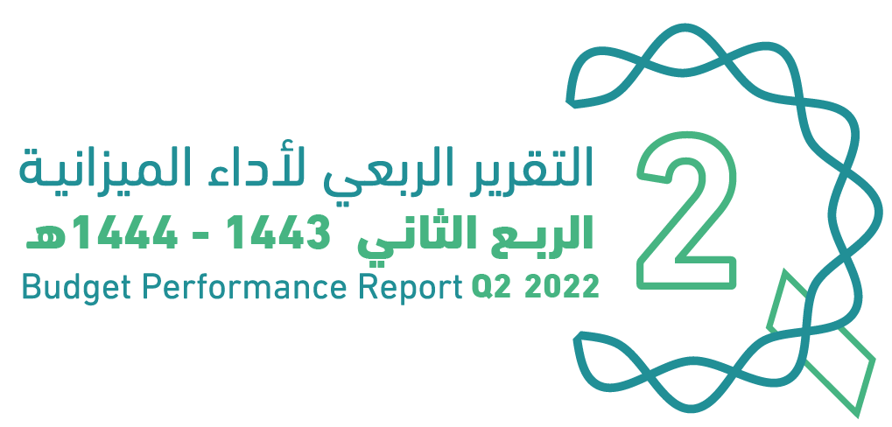
العنوان | Subject
مقدمة | Introduction
الميزانيـــــة العامـــــة للدولــــــة للسنة المالية 1444/1443هـ (2022م) | The Government Budget For FY 2022
الملخص التنفيذي لأداء الميزانيـــــة العامـــــة للدولــــــة للنصف الأول من السنة المالية 1444/1443هـ (2022م) | Summary of H1 Performance
الإيرادات | Revenues
المصروفات | Expenditures
التمويل | Financing
رصيد الاحتياطي العام للدولة والحساب الجاري حتى نهاية النصف الأول من السنة المالية 1443/ 1444هـ (2022م) | Government Reserve and Current Account H1 of FY 2022
الدين العام | Public Debt
ملحق تعريف البنود | Appendix on the Definition

GOV.BUD
 |  |  | 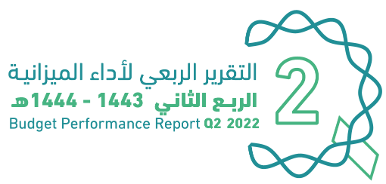
الميزانية العامة للدولة |  |  |  | The Government Budget for FY 2022
للسنة المالية 1444/1443هـ (2022م)
(مليون ريال) |  |  |  | (SAR Million)
البيان | FY 2021 Budget | FY 2021 Actual | FY 2022 Budget | Items
 | ميزانية السنة المالية 1443/1442هـ (2021م) | النتائج الفعلية لميزانية السنة المالية 1443/1442هـ (2021م) | ميزانية السنة المالية 1444/1443هـ (2022م)
إجمالي الإيرادات | 849,064 | 965,486 | 1,045,090 | Total Revenues
إجمالي المصروفات | 990,000 | 1,038,933 | 955,000 | Total Expenditures
(الفائض/ (العجز | (140,936) | (73,447) | 90,090 | Surplus/(Deficit)

Summary
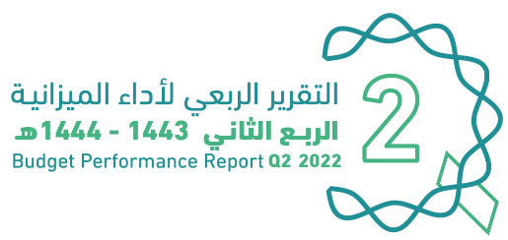

الملخص التنفيذي |  | Summary of Q2 Performance
النتائج الفعلية لأداء الميزانية للربع الثاني من السنة المالية 1443/ 1444هـ (2022م) |  | Actual performance in Q2 of FY 2022
(مليون ريال) |  | (SAR Million)
Revenues
Expenditures
Surplus/(Deficit)

 | #REF!
الإيرادات | 370,365
النفقات | 292,458
الفائض/ (العجز) | 135,399

الإيرادات
المصروفات
الفائض/ (العجز)

 |  | Summary of H1 Performance
النتائج الفعلية لأداء الميزانية للنصف الأول من السنة المالية 1444/1443هـ (2022م) |  | Actual performance in H1 of FY 2022
(مليون ريال) |  | (SAR Million)
Revenues
Expenditures
Surplus/(Deficit)
 | #REF!
الإيرادات | 648,324
النفقات | 512,925
الفائض/ (العجز) | 135,399

الإيرادات
المصروفات
الفائض/ (العجز)

أداء الميزانية العامة للدولة للربع الثاني من السنة المالية الحالية 1443/ 1444هـ (2022م) | Quarterly Budget Performance Report of FY 2022 Q2 (1443/1444 H)

Expenditures
 |  |  | 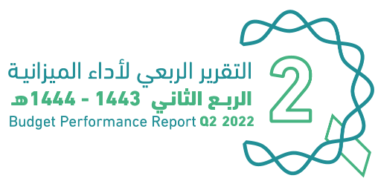
المصروفات |  |  |  | Expenditures
المصروفات الفعلية للنصف الأول من السنة المالية 1443/ 1444هـ (2022م) |  |  |  | Actual expenditures in H1 of FY 2022
(مليون ريال) |  |  |  | (SAR Million)
المصروفات* | Total | Q2 | Q1 | Expenditures*
 |  | 2022 | 2022
تعويضات العاملين | 251,088 | 125,916 | 125,173 | Compensation of Employees
استخدام السلع والخدمات | 97,150 | 65,340 | 31,810 | Use of Goods and Services
نفقات التمويل | 14,197 | 7,591 | 6,606 | Financing Expenses
الإعانات | 11,570 | 6,694 | 4,876 | Subsidies
المنح | 1,702 | 1,361 | 341 | Grants
المنافع الاجتماعية | 41,990 | 29,319 | 12,670 | Social Benefits
مصروفات أخرى | 44,395 | 20,240 | 24,155 | Other Expenses
الأصول غير المالية (رأسمالي) | 50,833 | 35,997 | 14,836 | Non-financial Assets (CAPEX)
الإجمالي | 512,925 | 292,458 | 220,467 | Total

المصروفات الفعلية للربع الثاني من السنة المالية 1443/ 1444هـ (2022م) |  |  |  | Actual expenditures in Q2 of FY 2021 Vs. Q2 of FY 2022
مقارنة بالفترة المماثلة من العام السابق
(مليون ريال) |  |  |  | (SAR Million)
المصروفات* | Change | Q2 | Q2 | Expenditures*
 | % | 2022 | 2021
تعويضات العاملين | 3% | 125,916 | 122,819 | Compensation of Employees
استخدام السلع والخدمات | 44% | 65,340 | 45,531 | Use of Goods and Services
نفقات التمويل | 2% | 7,591 | 7,434 | Financing Expenses
الإعانات | 58% | 6,694 | 4,230 | Subsidies
المنح | 197% | 1,361 | 459 | Grants
المنافع الاجتماعية | -1% | 29,319 | 29,498 | Social Benefits
مصروفات أخرى | -3% | 20,240 | 20,842 | Other Expenses
الأصول غير المالية (رأسمالي) | 64% | 35,997 | 21,905 | Non-financial Assets (CAPEX)
الإجمالـــــــــــي | 16% | 292,458 | 252,719 | Total

المصروفات الفعلية للنصف الأول من السنة المالية 1443/ 1444هـ (2022م) |  |  |  | Actual expenditures in H1 of FY 2021 Vs. H1 of FY 2022
مقارنة بالفترة المماثلة من العام السابق
(مليون ريال) |  |  |  | (SAR Million)
المصروفات* | Change | H1 | H1 | Expenditures*
 | % | 2022 | 2021
تعويضات العاملين | 2% | 251,088 | 245,721 | Compensation of Employees
استخدام السلع والخدمات | 33% | 97,150 | 73,137 | Use of Goods and Services
نفقات التمويل | 8% | 14,197 | 13,193 | Financing Expenses
الإعانات | 20% | 11,570 | 9,652 | Subsidies
المنح | -47% | 1,702 | 3,218 | Grants
المنافع الاجتماعية | 1% | 41,990 | 41,774 | Social Benefits
مصروفات أخرى | 7% | 44,395 | 41,383 | Other Expenses
الأصول غير المالية (رأسمالي) | 38% | 50,833 | 36,844 | Non-financial Assets (CAPEX)
الإجمالـــــــــــي | 10% | 512,925 | 464,923 | Total

اعتماد الميزانية للقطاعات والمنصرف الفعلي
للنصف الأول مـن السنة المالية 1443 /1444هـ (2022م) بالمقارنة مع العام السابق |  |  |  |  |  | Actual expenditures in H1 of FY 2021 Vs. H1 of FY 2022
(مليون ريال) |  |  |  |  |  | (SAR Million)
اسم القطاع | الميزانية المعتمدة 2022م | المنصرف للنصف الأول 2022م | نسبة المنصرف من إجمالي المعتمد | المنصرف للنصف الأول 2021م | نسبة التغير للمنصرف الفعلي للنصف الحالي مقارنة بالفترة المماثلة من العام السابق | Sector
 | Budget 2022 | H1 2022 | As % of total budget | H1 2021 | Change %
الإدارة العامة | 32,260 | 17,673 | 55% | 14,862 | 19% | Public Administration
العسكري | 170,900 | 105,120 | 62% | 93,905 | 12% | Military
الأمن والمناطق الإدارية | 101,280 | 49,601 | 49% | 45,689 | 9% | Security and Regional Administration
الخدمات البلدية | 49,589 | 24,994 | 50% | 14,252 | 75% | Municipal Services
التعليم | 185,103 | 98,341 | 53% | 91,110 | 8% | Education
الصحة والتنمية الاجتماعية | 138,236 | 99,534 | 72% | 91,840 | 8% | Health & Social Development
الموارد الاقتصادية | 53,591 | 29,721 | 55% | 27,142 | 10% | Economic Resources
التجهيزات الأساسية والنقل | 42,038 | 19,021 | 45% | 22,115 | -14% | Infrastructure and Transportation
البنود العامة | 182,003 | 68,919 | 38% | 64,009 | 8% | General Items
الإجمالـــــــــــي | 955,000 | 512,925 | 54% | 464,923 | 10% | Total

* تعريف البنود في الملحق المرفق بنهاية التقرير |  |  |  |  |  | * Definitions are provided in the Annex at the end of the report

أداء الميزانية العامة للدولة للربع الثاني من السنة المالية الحالية 1443/ 1444هـ (2022م) |  |  |  |  |  | Quarterly Budget Performance Report of FY 2022 Q2 (1443/1444 H)

